SOP Formu (Hidrofor Yangın Pom)
 |  | YARDIMCI İŞLETMELER BÖLÜMÜ YT1SOP05_ÇORLU YARDIMCI TESİSLER HİDROFOR - YANGIN POMPA DAİRESİ YÜKSEKTE ÇALIŞMA |  |  | İLK YAYIM TARİHİ: 16.01.2026
 |  |  |  |  | REV. TARİHİ: -
 |  |  |  |  | DOK. NO: YT1SOP05
 |  | HİDROFOR YANGIN POMPA DAİRESİ |  | SOP | REV.: 0
KAPSAM : ÇORLU YARDIMCI TESİSLER HİDROFOR - YANGIN POMPA DAİRESİ YÜKSEKTE ÇALIŞMA kapsamındaki teknik bakım personelinin yüksekte yapacağı çalışmaları kapsar.
DİKKAT! 1- Yüksekte Çalışma öncesinde; Amirinize ve SGÇ Birimine haber vererek, K1G44 TEHLİKELİ İŞLER ÇALIŞMA PROSEDÜRÜ' ne uygun şekilde K4G193 TEHLİKELİ İŞ ÇALIŞMA İZİN FORMU doldurunuz. 2- Gece vardiyasında Yüksekte Çalışma yapmayınız. 3- Korozo Hayat Kurtaran Kural: Yüksekte çalışırken emniyet kemeri kullanarak kendinizi düşme riskine karşı koruyunuz. 4- SOP Formunda belirtilen adımların veya ekipmanların dışında çalışma yapmayınız. 5- Farklı bir uygulama ile karşılaştığınızda kesinlikle müdahale etmeyiniz ve mutlaka ilk amirinize bilgi veriniz. 6- Manlift Makaslı Platform kullanılarak ulaşılabilecek enstrümanlar Mavi, Sabit Platform ile ulaşılabilecek enstrümanlar Yeşil, Seyyar Platformlu Merdiven ile ulaşılabilecek enstrümanlar Turuncu işaretlidir.
NO | İŞ ADIMI (Prosesin başından sonuna adım adım süreçler anlatılır. Siyah renk ile net ifadeler yazılır.) |  | DİKKAT EDİLECEK HUSUSLAR (Proses adımlarının her birinde Kalite, İş Güvenliği ve Çevre için dikkat edilmesi gereken çok önemli noktalara değinilir. Kaliteye veya Fireye etki edecek konular kırmızı renk, İSGÇ konular mavi renk ile yazılır.) | KULLANILAN EKİPMAN | FOTOĞRAFLAR
1 | Su depoları pencerelerine müdahale |  | Paraşüt tipi emniyet kemeri ve baret kullanınız. Yukarıya gemici merdiveni ile çıkınız. | Gemici Merdiveni | 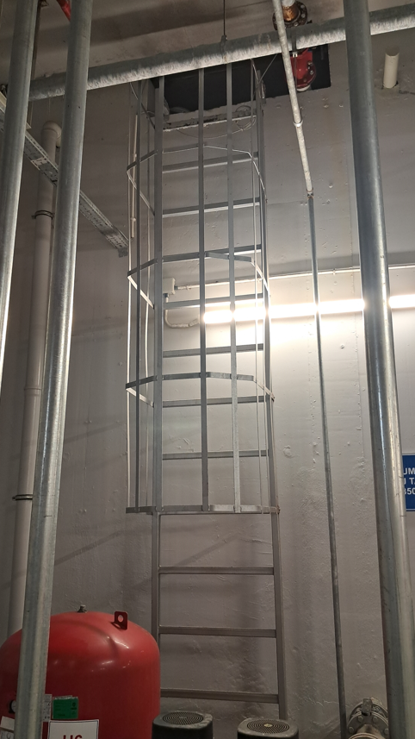
2 | Aydınlatma armatürlerine müdahale |  | Paraşüt tipi emniyet kemeri ve baret kullanınız. Seyyar platformlu merdivenin teker kilidini kapatınız. | Seyyar Platformlu Merdiven | 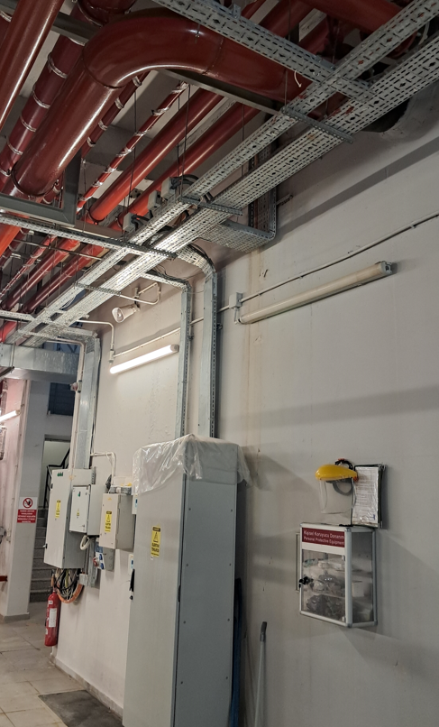
3 | Bahçe sulama hattı boşaltma vanasına müdahale Yumuşak su hattı boşaltma vanasına, yumuşak su tank besleme flatörlü vanasına müdahale |  | Paraşüt tipi emniyet kemeri ve baret kullanınız. Seyyar platformlu merdivenin teker kilidini kapatınız. | Seyyar Platformlu Merdiven | 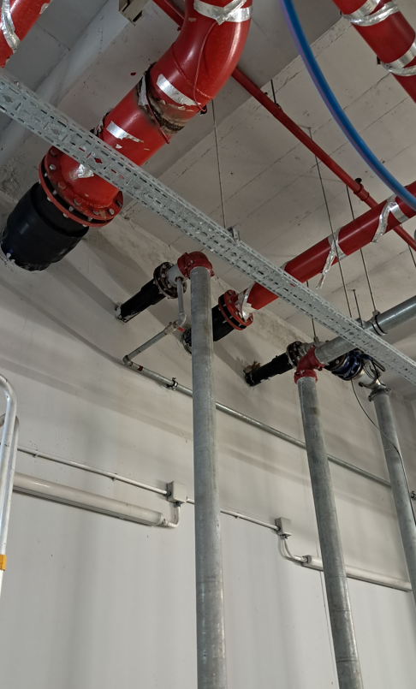 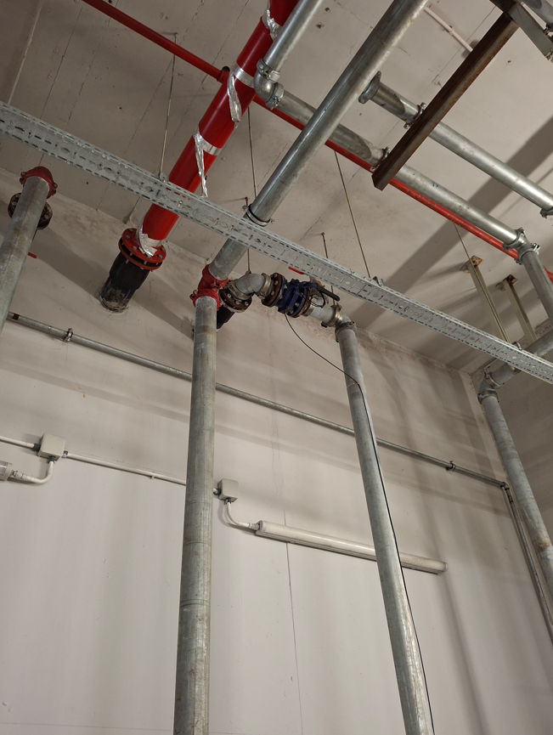
4 | Ham su giriş vanasına müdahale Yangın su depoları boşaltma hattı vanasına müdahale |  | Paraşüt tipi emniyet kemeri ve baret kullanınız. Seyyar platformlu merdivenin teker kilidini kapatınız. Yukarıya gemici merdiveni ile çıkınız. | 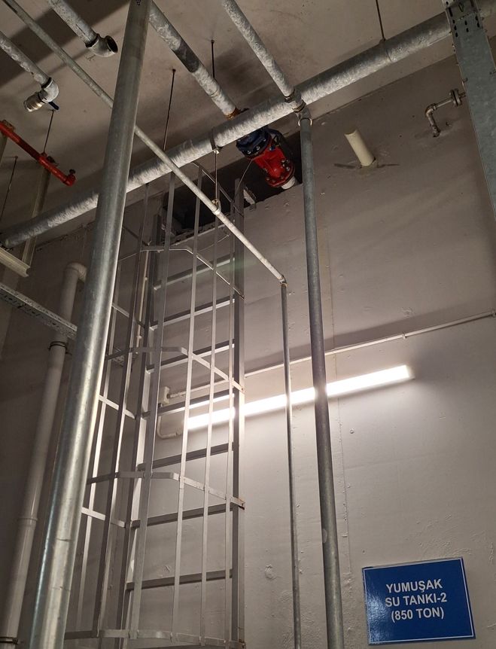 Seyyar Platformlu Merdiven Gemici Merdiveni
5 | Konteyner temiz su besleme vanasına müdahale |  | Paraşüt tipi emniyet kemeri ve baret kullanınız. Seyyar platformlu merdivenin teker kilidini kapatınız. | 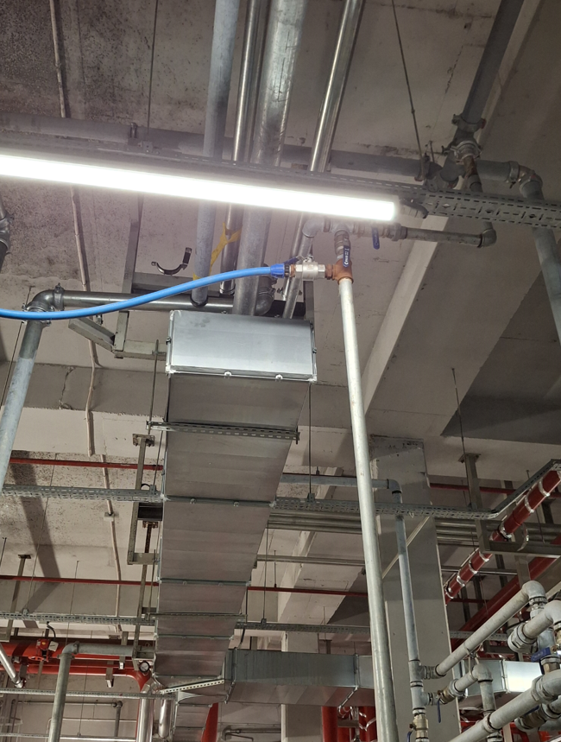 Seyyar Platformlu Merdiven
6 | Su yumuşatma cihazı tankları üzerindeki vanalara ve sayaçlara müdahale |  | Paraşüt tipi emniyet kemeri ve baret kullanınız. Seyyar platformlu merdivenin teker kilidini kapatınız. | Seyyar Platformlu Merdiven | 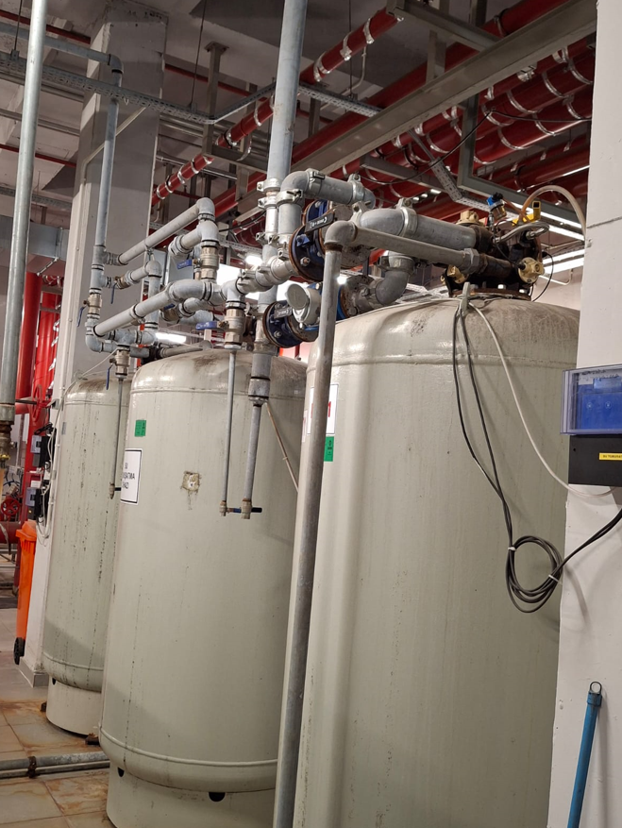
7 | Dizel yangın pompası mazot tankları ve pompayı besleyen hat vanalarına müdahale |  | Paraşüt tipi emniyet kemeri ve baret kullanınız. Yukarıya gemici merdiveni ile çıkınız. Mazot tanklarını zemin kotundan (üst bahçe) doldurunuz | Gemici Merdiveni Sabit Platform | 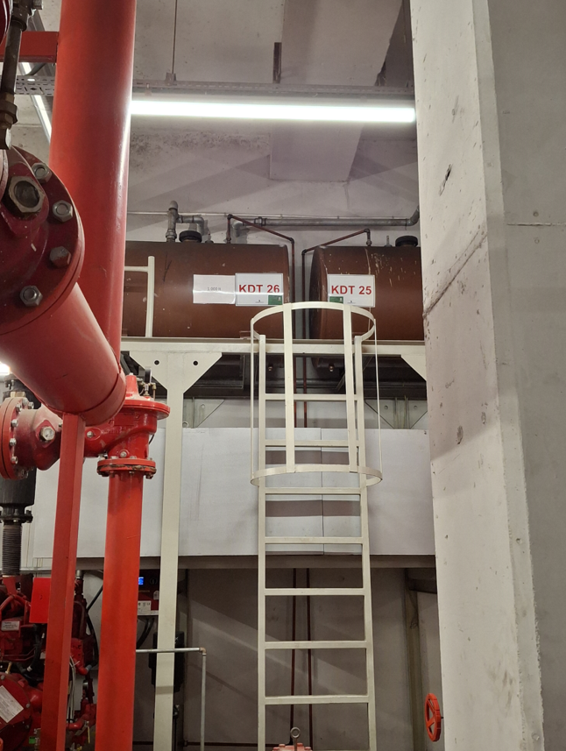 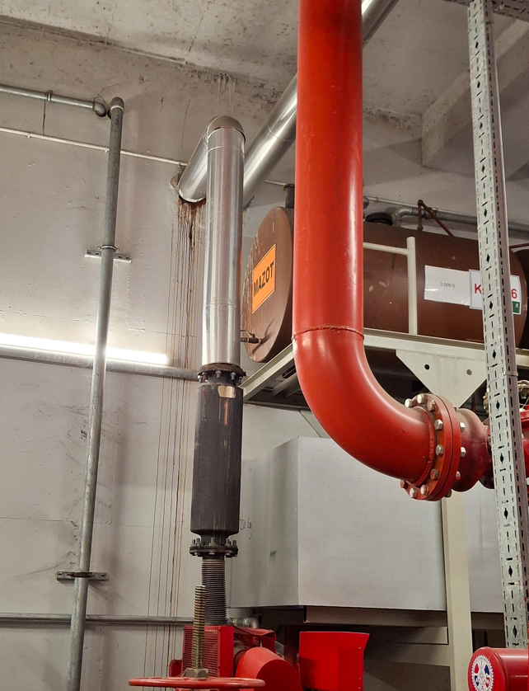
8 | Havalandırma kanalı menfezleri ve fanına müdahale |  | Paraşüt tipi emniyet kemeri ve baret kullanınız. Seyyar platformlu merdivenin teker kilidini kapatınız. | Seyyar Platformlu Merdiven | 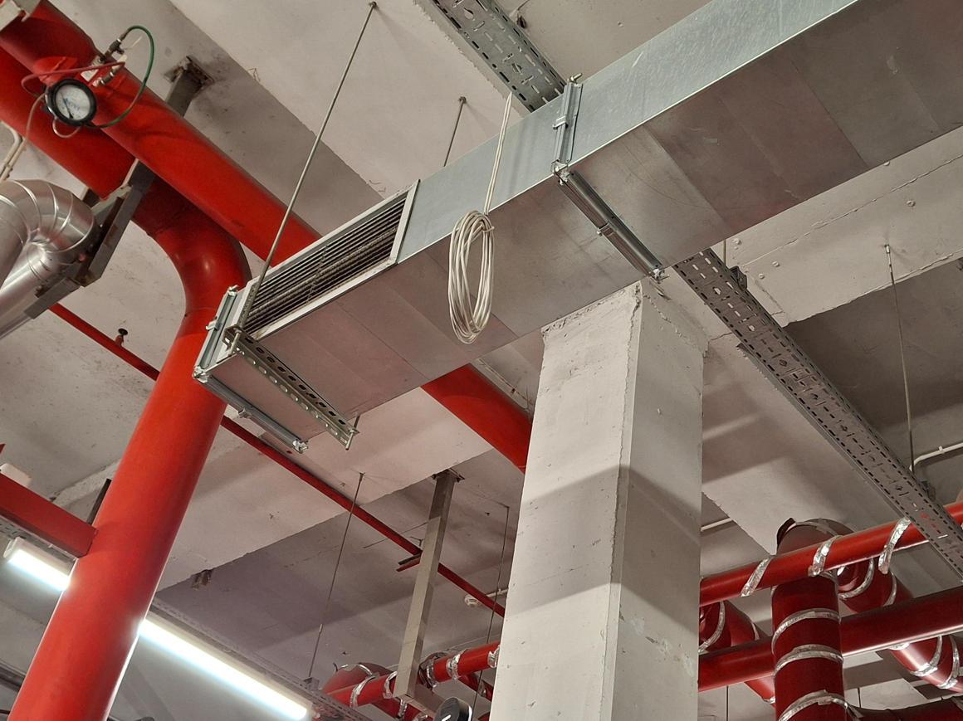 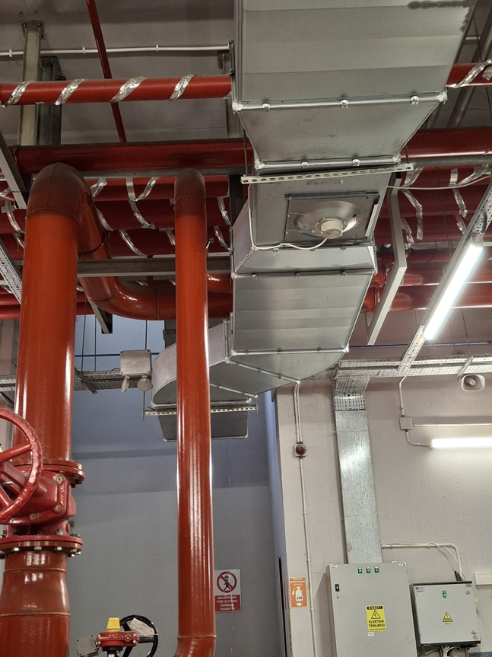
9 | Köpük tankı üzerindeki vanalara müdahale |  | Paraşüt tipi emniyet kemeri ve baret kullanınız. Seyyar platformlu merdivenin teker kilidini kapatınız. | 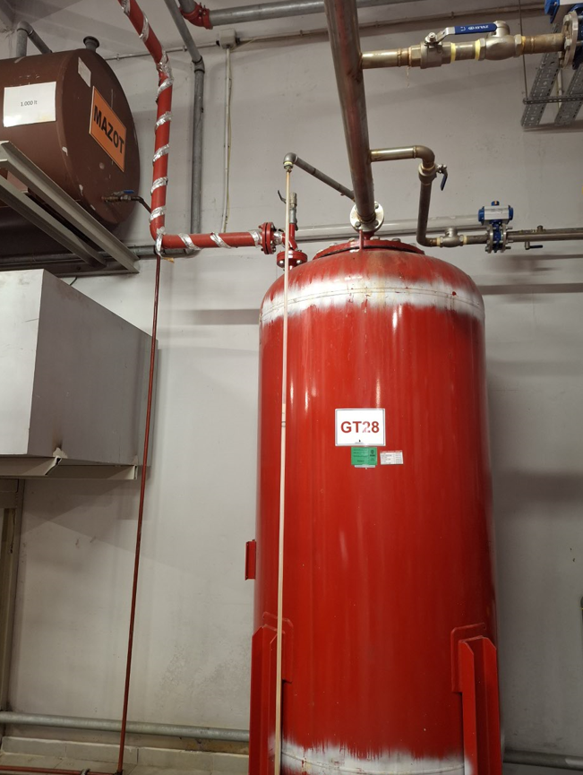 Seyyar Platformlu Merdiven | 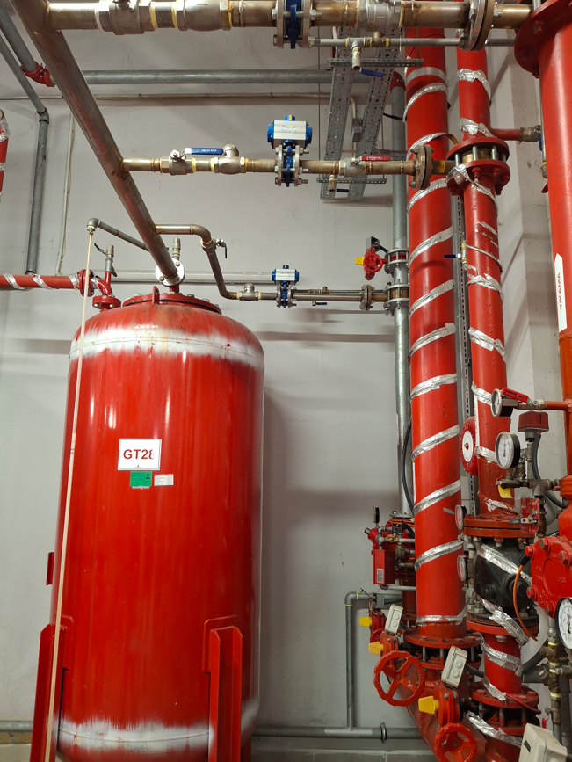
10 | Yangın kollektörü üst kat köpük vanalarına müdahale |  | Paraşüt tipi emniyet kemeri ve baret kullanınız. Seyyar platformlu merdivenin teker kilidini kapatınız. | 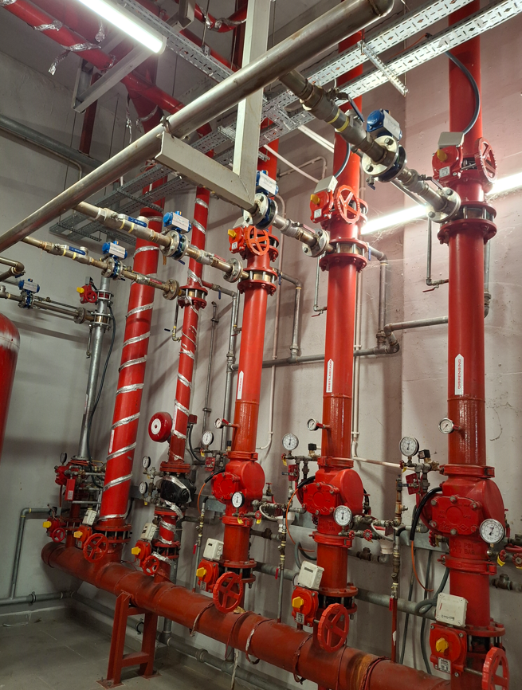 Seyyar Platformlu Merdiven
11 | Tablet tuz çuvallarının hidrofor dairesine indirilmesi |  | Vinç kullanınız. Baret kullanınız. Korkulukları aşacak şekilde çalışmayınız | Sabit Platform (Merdiven Sahanlığı) | 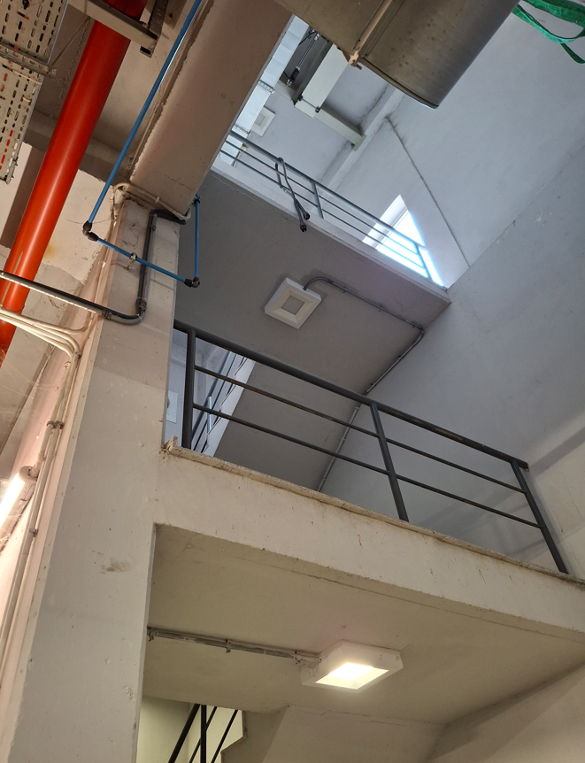
GEREKLİ EL ALETLERİ |  |  | GEREKLİ YARDIMCI EKİPMANLAR |  | GEREKLİ KİŞİSEL KORUYUCU DONANIMLAR

HAZIRLAYAN |  |  | KONTROL EDEN |  | ONAYLAYAN
(BÖLÜM MÜHENDİSİ / ŞEFİ) |  |  | (İSGÇ) | (KALİTE GÜVENCE) | (BÖLÜM MÜDÜRÜ) / (KG VE LABORATUVARLAR MÜDÜRÜ)

